classeur 1
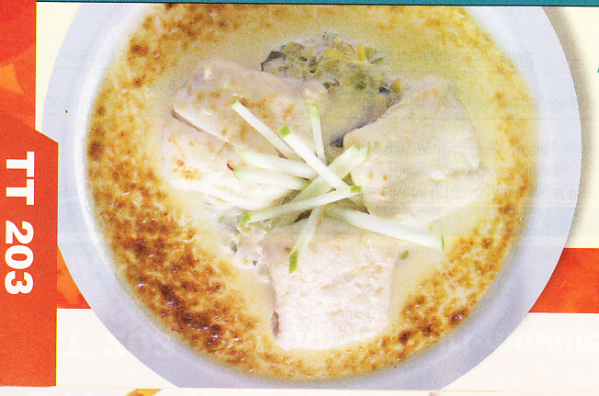
fiche N° | TT203 | filet de limande au cidre |  |  |  |  |  |  |  | COUVERTS |  | 40
 |  | crémé de poireaux, pomme vapeur
c |  |  |  | Présentation:
Filet de limande pochée à court-mouillement au cidre, accompagné d'une fondue de poireaux au curry et nappés d'une sauce au cidre et à la crème. L'ensemble est glacé sous la salamandre. Les pommes sont servies à part en légumier

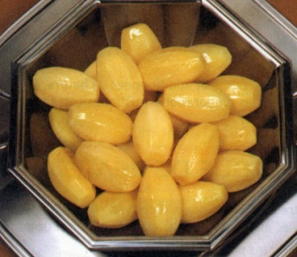

base
1) préliminaires légumes
2) habiller, lever les limandes en filets, dégorger, réserver.
3) parer, concasser, dégorger les arêtes.
4) réaliser un fumet : suer la GA taillée en paysanne, ajouter arêtes égoutter, suer, mouiller à hauteur à l'eau, porter à ébullition, écumer, laisser frémir 20'. filtrer refroidir en cellule.
filet de limande au cidre
1) parer, batter, plier, les filets.
2) plaquer sur un lit d'échalotes + parures de grannys smith. mouiller 1/4 de la hauteur de cidre et 1/4 de la hauteur de fumet froid. couvrir de papier sulfurisé.
3) porter à frémissement, pocher au four à 120°C 5 à 7' T à Coeur 50°C. décanter et réserver les filets au chaud.
4) filtrer la cuisson, réduire à glace, crémer (1L) et réduire à la nappe, rectifier et réserver au chaud.
5) à l'envoi monter au beurre, ajouter la crème montée (0,5L), napper les filets glacer sous la salamandre.
fondue de poireau
1) émincer le poireau en paysanne, étuver au beurre à couvert (sautoir + beurre fondu + 4/5Cs d'eau + poireau émincé + papier sulfu)
2) assaisonner au curry
3) crémer légèrement et réduire. rectifier.
pommes vapeurs
1) tourner les PV en forme de petit oeuf (50gr/P)
2) cuire au couscoussier ou dans le four vapeur, réserver au chaud
dressage
Disposer un disque de fondue de poireau au fond de l'assiette, dresser les filets de limande dessus, napper de sauce juste montée, glacer sous la salamandre.
décorer avec une julienne de granny smith.
pommes vapeurs à part en légumier
 |  |  |  |  | Phases essentielles |  |  |  |  | Valeur
progression |  |  | nature | unité | base | filet de limande | fondue de poireaux | pomme vapeur | finition | total | puht | ptht
 |  |  | poissons |  |  |  |  |  |  | - |  | -
 |  |  | limande de 600gr/P | P |  | 20 |  |  |  | 20.00 |  | -
 |  |  | arètes de poisson | kg | pm |  |  |  |  | - |  | -
 |  |  |  |  |  |  |  |  |  | - |  | -
 |  |  |  |  |  |  |  |  |  | - |  | -
 |  |  |  |  |  |  |  |  |  | - |  | -
 |  |  |  |  |  |  |  |  |  | - |  | -
 |  |  |  |  |  |  |  |  |  | - |  | -
 |  |  |  |  |  |  |  |  |  | - |  | -
 |  |  |  |  |  |  |  |  |  | - |  | -
 |  |  | B.O.F. |  |  |  |  |  |  | - |  | -
 |  |  | beurre | kg | 0.2 | 0.5 | 0.3 |  |  | 1.00 |  | -
 |  |  | crème liquide | L |  | 1.5 | 0.5 |  |  | 2.00 |  | -
 |  |  |  |  |  |  |  |  |  | - |  | -
 |  |  |  |  |  |  |  |  |  | - |  | -
 |  |  |  |  |  |  |  |  |  | - |  | -
 |  |  | fruits & légumes |  |  |  |  |  |  | - |  | -
 |  |  | carottes | kg | 0.35 |  |  |  |  | 0.35 |  | -
 |  |  | échalotes | kg | 0.2 | 0.2 |  |  |  | 0.40 |  | -
 |  |  | oignons | kg | 0.35 |  |  |  |  | 0.35 |  | -
 |  |  | poireaux | kg |  |  | 5 |  |  | 5.00 |  | -
 |  |  | BF 15 | kg |  |  |  | 4.5 |  | 4.50 |  | -
 |  |  | bouquet garni | pm | pm |  |  |  |  | - |  | -
 |  |  | pomme granny smith | kg |  | 0.4 |  |  | 1 | 1.40 |  | -
 |  |  | citron | kg |  |  |  |  | 0.1 | 0.10 |  | -
 |  |  |  |  |  |  |  |  |  | - |  | -
 |  |  |  |  |  |  |  |  |  | - |  | -
 |  |  | Économat |  |  |  |  |  |  | - |  | -
 |  |  | curry | kg |  |  | 0.01 |  |  | 0.01 |  | -
 |  |  |  |  |  |  |  |  |  | - |  | -
 |  |  |  |  |  |  |  |  |  | - |  | -
 |  |  |  |  |  |  |  |  |  | - |  | -
 |  |  |  |  |  |  |  |  |  | - |  | -
 |  |  |  |  |  |  |  |  |  | - |  | -
 |  |  |  |  |  |  |  |  |  | - |  | -
 |  |  | Cave |  |  |  |  |  |  | - |  | -
 |  |  | cidre brut | L |  | 1 |  |  |  | 1.00 |  | -
 |  |  |  |  |  |  |  |  |  | - |  | -
 |  |  |  |  |  |  |  |  |  | - |  | -
 |  |  |  |  |  |  |  |  |  | - |  | -
 |  |  |  |  |  |  |  |  |  | - |  | -
 |  |  |  |  | Total denrées
 |  |  |  |  | Assaisonnement |  |  |  |  | 2%
 |  |  |  |  | Cout portion

